关系图
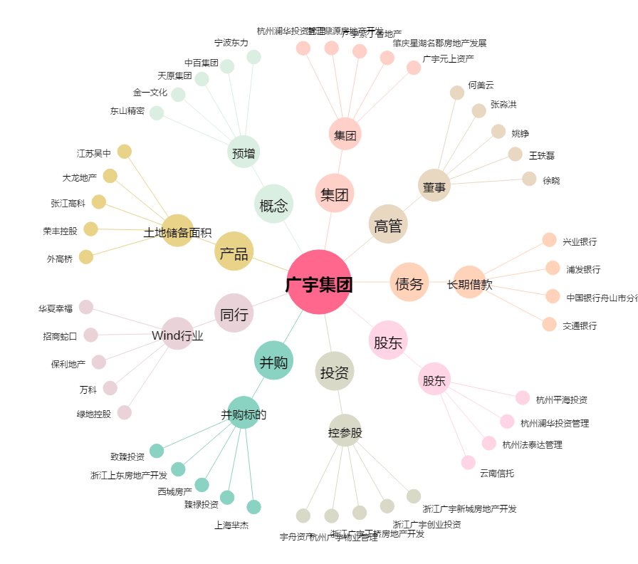
广宇集团[002133.SZ] - 关系概览图

